Sheet1
盟博科技ADAS
大屏显示
盟博科技ADAS
盟博科技ADAS
 |  |  |  |  | 执行机构HMI交互内容
盟博ADAS | 用户功能名称 | 涉及的子功能 共计18个 | 功能表现 | 期望表现效果(图片) | 仪表 | 座舱大屏 | HUD | 声音策略(时长、频率) | 文字提示 | 安卓实现程度 | 差异点 | SOP能否达到 | 信号类型 | 信号含义 | 信号名称 | 备注
 |  | 常规显示(车道线/目标显示) | 1.实时检测并根据检测结果来显示本车道2条车道线 2.显示本车道内前方2辆车辆 3.显示本车道内左&右侧的车辆(区分大车和小车)、行人和自行车 4.每个车道内根据距离和优先级至多显示2辆车(如果有)，至多显示2辆两轮车(如果有)，至多显示5个行人(群体行为，如过红绿灯路口) 5.当前车道内前方没有目标则不显示任何目标； 6.检测到的车道宽度超过标准的3.5m，也按照真实宽度比例显示； 7.车辆压线，显示压线的表现； 8.cut-in的车辆，需要显示cut-in的位姿； 9.cut-in的车辆与本车TTC与FDW预警的时刻几乎相同，大屏上需要渲染该车辆的颜色为红色(并未触发FCW)；危险消除后，cut-in车辆显示变为常规的灰色；ACC激活的情况下，cut-in的车辆变为识别目标的蓝色； 10.车道线类型有且仅有虚线、实线2种；车道线实时显示(有无、虚实、直弯)，并为灰色； 目标区分： 大车(卡车/货车/半挂等皆为一类) 乘用车(轿车/SUV/面包车等小型车皆为一类) 两轮车(自行车/电瓶车/摩托车为一类。 原则上只显示纵向距离小于60m的两轮车) 行人(原则上只显示纵向距离小于60m的行人) 红绿灯(后期) 施工区域的锥桶(后期) |  |  |  |  | /
大屏显示
 | 前向碰撞预警 | 前向碰撞预警开关 | 1.前向碰撞预警的开关为AEB & FCW & FDW的功能集合开关 2.开关开启时，显示“前向碰撞预警功能已开启”；关闭时，显示“前向碰撞预警功能已关闭”；传感器或域控发现故障时，在给出故障的同时，功能开关无法开启，并显示“无法开启前向碰撞预警功能”及相应故障信息“前向碰撞预警错误故障，请检查” ||“前向雷达传感器被遮挡”||“前向雷达传感器状态错误” | 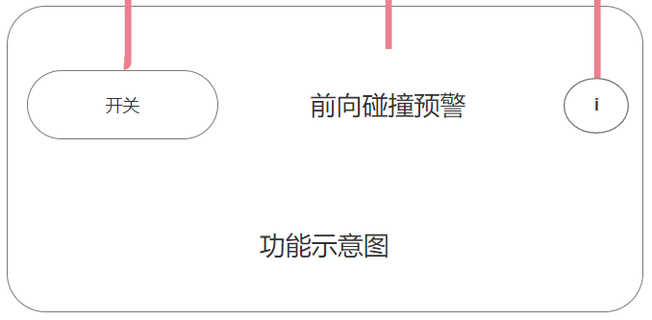 |  |  |  | /
大屏显示
 |  | AEB | 1.FCW及AEB触发时大屏用闪烁的较大的图标来警示，同时需要持续1s的急促报警声，并有文本提示，AEB会有主动刹车的介入。 2.且根据不同触发激活的类型显示不同的图标(车辆、自行车、行人)。 3.FCW报警显示内容“前车碰撞预警已激活” 4.AEB激活显示内容“自动紧急刹车已激活” | 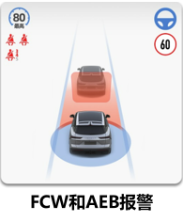 |  |  |  | “前碰预警系统已触发”，报警声一直响； “请检查系统”，报警声持续3s； “当前条件不足，无法开启系统”，报警声持续3s； “系统已开启、已关闭”，报警声持续3s “自动紧急制动系统已触发”，报警声一直响； “请检查自动紧急制动系统”，报警声持续3s； “系统已开启、已关闭”，报警声持续3s； | 开启关闭会提示： 前向碰撞预警功能已开启/已关闭。 故障： 系统故障，无法开启前向碰撞预警(显示诊断码)。 FCW激活：“前向碰撞预警已激活” AEB激活：“自动紧急制动已激活”
盟博科技ADAS
 |  | FCW
盟博科技ADAS
大屏显示
盟博科技ADAS
 |  | FDW | 1.FDW仅针对车辆发生作用，只需要静态的车辆图片作为警示，相关图片和文字提示需要停留1s，之后自动消失(除非FDW信号重新置高)，无声音提示。 2.FDW预警显示内容“距离前车过近” | 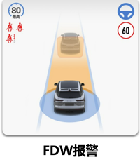 |  |  |  | 显示“跟车过近，请注意行车安全”
大屏显示
 | 车道保持辅助系统 | 车道保持辅助系统开关 | 1.当”车道保持辅助系统模式“开启后，用户可点击“警告”&“两者”&“转向辅助”三个选项： 1.1.警告：只开启“车道偏离预警“功能，并提示”车道偏离预警已开启“，有“高灵敏度”&“低灵敏度”可选择，选择灵敏度提示”“； 1.2.转向辅助：开启”车道保持辅助“功能，并提示”车道保持辅助已开启“，在车辆在本车道内发生无意识偏离时，系统介入，辅助驾驶员将车辆保持在本车道内； 1.3.两者：既开启”车道偏离预警“又开启”车道保持辅助“，并提示”车道偏离预警已开启“+”车道保持辅助已开启“，在车辆在本车道内发生无意识偏离时，发出提示的同时，系统介入，辅助驾驶员将车辆保持在本车道内。 2.当”车道保持辅助系统模式“关闭后，LKA和LDW均不可开启，并提示”车道保持辅助系统已关闭“ 3.功能开关设置需要有记忆功能，记住上次用户的选择 4.当系统故障时，在给出故障的同时，功能开关无法开启，并显示“无法开启前向碰撞预警功能”及相应故障信息”前向摄像头状态错误“ || ”前向摄像头被遮挡“ | 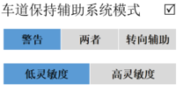 |  |  |  | /
盟博科技ADAS
大屏显示
 |  | LDW | 1.没检测到车道线：卡片不显示车道线，不会触发功能； 2.检测到车道线：根据实际检测到的，显示实线/虚线、单侧/双侧的灰色车道线。 3.未选择同时开启LDW及LKA：触发时，无车道偏离预警，只会帮助驾驶员保持在本车道内。 4.选择同时开启LDW及LKA：触发时，有车道偏离预警的同时，帮助驾驶员保持在本车道内。 5.LDW触发时相应侧车道线变为红色，且小车往相应侧偏移。图标红色闪烁(0.25s ON,0.25s OFF)，提示声最多6声。 |  |  |  |  | 报警声跟随信号； | 开启关闭提示：“车道保持辅助系统已开启”&“车道保持辅助系统已关闭” 故障： “请检查车道偏离系统”，显示5s； 激活：
 |  | LKA |  |  |  |  |  |  | 开启关闭提示： 故障： 激活：
大屏显示
 | 前车起步提醒 | 前车起步提醒开关 |  | 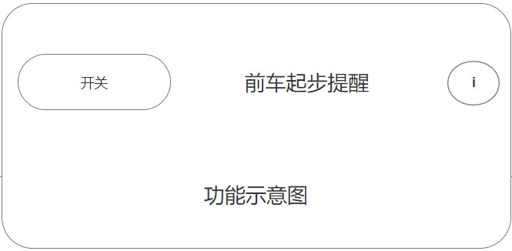 |  |  |  | /
大屏显示
 |  | ready2go | 前车起步提醒功能适用于ACC开启和ACC功能未开启的常规状态，可结合HUD显示；类似于FCW 和 AEB，只在激活时才有符合显示。 1.前车起步工作流程： 排队时，本车前方有车 → 前车开始加速 → 一段时间后(根据条件判断)本车的大屏和声音会提醒驾驶员需要起步 → 驾驶员施用油门/电门踏板准备起步 → 大屏显示的信息消失，声音只播放一次 → 如驾驶员仍无反应，大屏上的信息提示持续3s后消失。 2.不会提醒的情况： 2.1 驾驶员正在从非D档换到D档时，不会触发提醒 2.2 自行车和行人不会触发提醒 2.3 用户打开车门会打断声音的报警。 3.触发提醒时，需要静音媒体的声音，如音乐外放和收音机系统 4.前车起步提醒声音非警示类音效，需要特定的声音来描述表示。以实现驾驶员熟悉该音效后，无需观察大屏，即可知晓功能已开启。 | 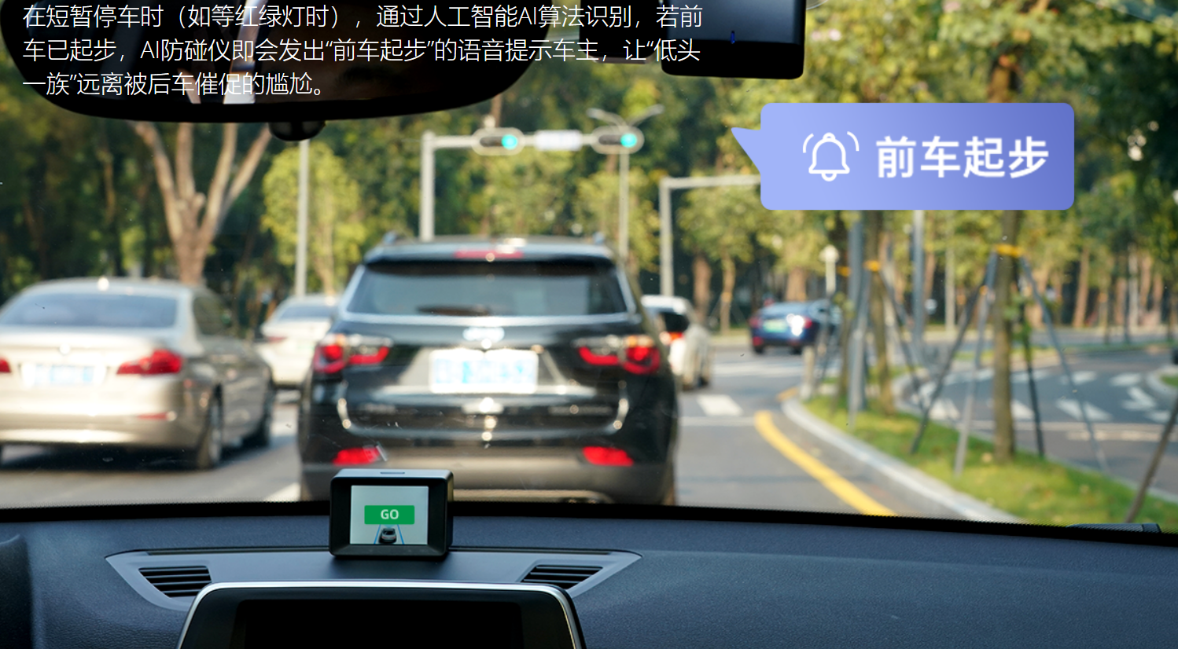 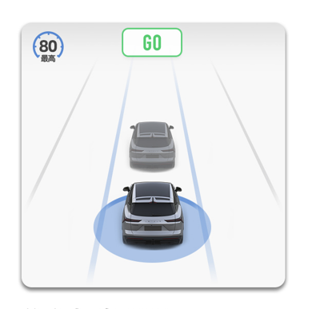 |  |  |  | 正常情况下，前车起步，但本车未起步(多长时间)，声光形式提醒 异常情况，报警并声光形式提示
大屏显示
盟博科技ADAS
 | 侧向碰撞预警 | 侧向碰撞预警开关 |  | 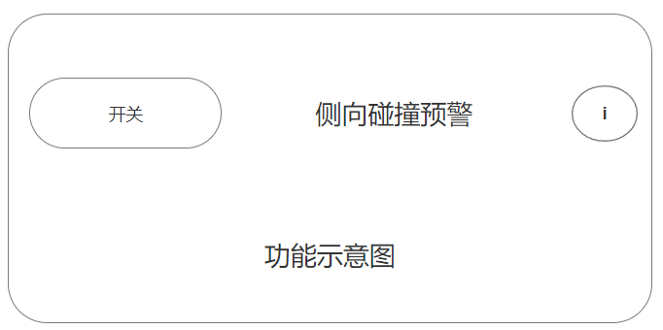 |  |  |  | /
盟博科技ADAS
 |  | RCTA | 与AVM融合在一起(RCTA本身仅在用户挂入R档时才启用，而用户在进入R档时，此时是进入了AVM界面，因此，RCTA将会在AVM中进行整合呈现)，是对于BSD功能进行补充的驾驶员支持功能，用于在倒车时警告驾驶员两侧的来车情况，仅在倒车时启用。 1.后方交通穿行提示功能在激活车速区间内[0，+15]km/h(可标定)内时自动激活； 2.系统激活状态时，能够探测自车车辆后方左、右相邻区域内的目标车辆，并在其接近时发出警告； 3.当系统开启并处于非激活状态时，系统可检测目标车辆，但不应向驾驶员发出警告。 4.声音信号：根据物体接近的方向，在左侧或右侧扬声器中发出声音。 后续功能提升：RCTB(Rear Cross Traffic Braking)如果驾驶员未注意到该功能发出的警告且碰撞无法避免，自动制动功能则会启用以停止车辆，随后在驾驶员的显示屏上显示车辆触发制动的说明性文字。 | 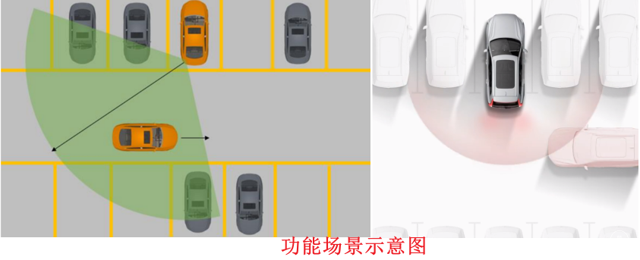
大屏显示
盟博科技ADAS
 | 智能辅助变道 | 智能辅助变道开关 |  | 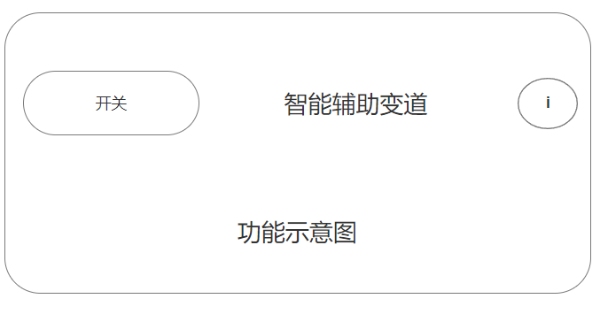 |  |  |  | /
 |  | DCLC | 与AVM融合在一起(RCTA本身仅在用户挂入R档时才启用，而用户在进入R档时，此时是进入了AVM界面，因此，RCTA将会在AVM中进行整合呈现)，是对于BSD功能进行补充的驾驶员支持功能，用于在倒车时警告驾驶员两侧的来车情况，仅在倒车时启用。 1.后方交通穿行提示功能在激活车速区间内[0，+15]km/h(可标定)内时自动激活； 2.系统激活状态时，能够探测自车车辆后方左、右相邻区域内的目标车辆，并在其接近时发出警告； 3.当系统开启并处于非激活状态时，系统可检测目标车辆，但不应向驾驶员发出警告。 4.声音信号：根据物体接近的方向，在左侧或右侧扬声器中发出声音。 后续功能提升：RCTB(Rear Cross Traffic Braking)如果驾驶员未注意到该功能发出的警告且碰撞无法避免，自动制动功能则会启用以停止车辆，随后在驾驶员的显示屏上显示车辆触发制动的说明性文字。 |  |  |  |  | “拨杆变道已触发”； “请检查系统”，报警声持续3s； “当前条件不足，无法开启系统”，报警声持续3s；
大屏显示
 | 智能远近光灯 | 智能远近光灯开关 |  | 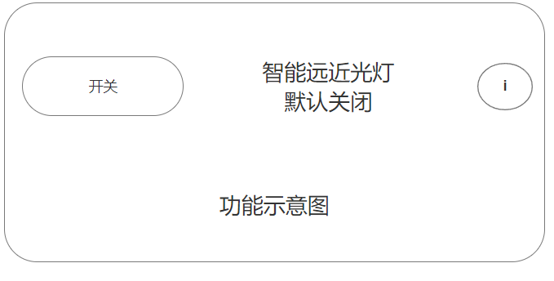 |  |  |  | /
盟博科技ADAS
大屏显示
 |  | HMA | 智能远光灯辅助是前照灯控制功能，可以推荐激活或解除，如没有车辆和其他交通参与者被探测到，系统会激活远光灯；如果有会车、跟车或路灯照明灯状况存在，远光灯会被关闭。 1.需要在大屏显示HMA的符号 2.为了强调夜间场景下远光灯和近光灯的区别，可以在车模显示HMA的灯光状态。 3.故障需要显示文字提示： 3.1 永久性故障状态，显示“请检查前视摄像头” 3.2 所有功能都检测到摄像头处于被遮挡状态，显示“摄像头被遮挡，请清洁” | 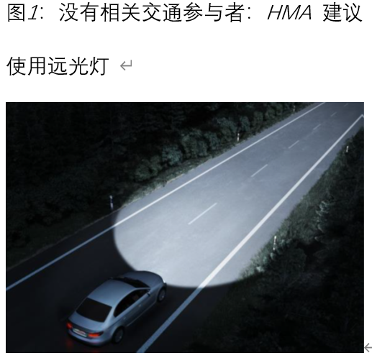 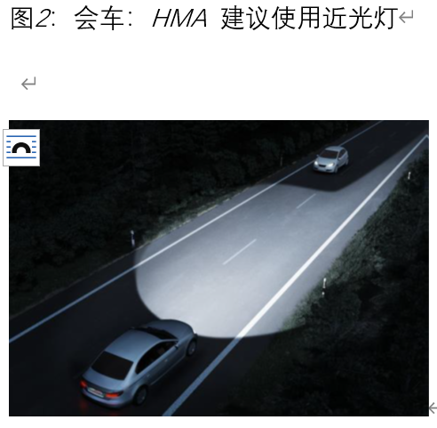 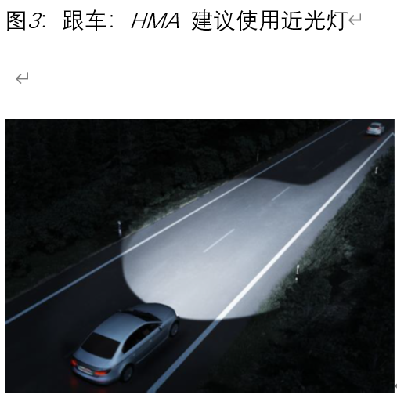 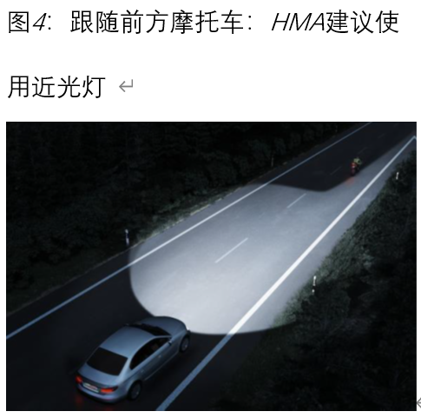 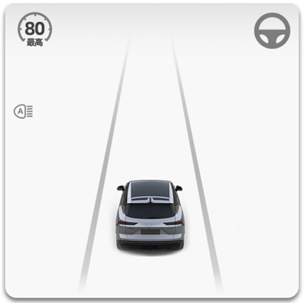 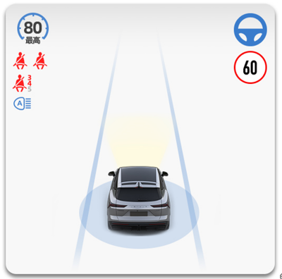 | 橘色常亮：Fault 蓝色常亮：Active 白色常亮：Standby
 | 紧急车道保持 | ELKA |  |  |  |  |  | “紧急车道保持已触发”，报警声一直响； “请检查紧急车道保持”，报警声持续3s； “紧急车道保持已开启、已关闭”，报警声持续3s；
大屏显示
盟博科技ADAS
 | 后向碰撞预警 | 后向碰撞预警开关 | 后向碰撞预警开关是BSD & RCW & DOW的功能集合开关 | 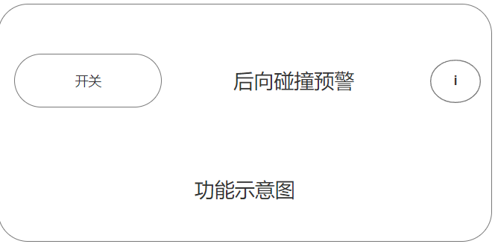 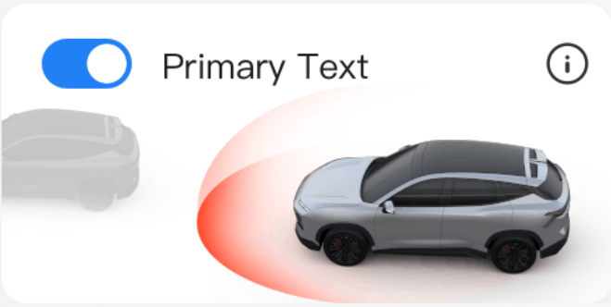 |  |  |  | /
盟博科技ADAS
大屏显示
 |  | BSD | 1.盲区监测系统再达到最低激活车速20km/h时自动激活 2.系统激活状态时，系统能够探测自车车辆左&右临近区域内的目标车辆，并在其进入监测范围时发出警告； 3.当系统开启且处于非激活状态时，系统可检测目标车辆，但不应向驾驶员发出警告； 4.快速接近车辆报警(CVW，Closing Vehicle Warning)属于BSD扩展功能，旨在警示提醒驾驶员隔壁车道的后方有快速接近的车辆，范围为车辆后方最多70m的范围，且潜在的危险碰撞时间TTC为3s，CVW和BSD使用相同的报警灯； 5.BSD的输出主要在车辆的两侧后视镜上(结合功能使用场景，在某些情况下，用户的视野暂时不会在前方的道路上，可能会在调节大屏设置。此时，有必要将BSD的相关状态也在大屏上呈现以安全相关的警告信息：将图标表现与BSD结合在一起，并配合座舱发出报警声音)； 6.BSD报警策略： 6.1 当角雷达检测到左后或者右后满足报警条件，现在大屏UI上显示1级报警(外后视镜也有BSD灯输出)； 6.2 如在1级报警下，驾驶员大了对应报警侧的转向灯依然变道，则大屏显示2级报警(外后视镜也有BSD灯输出)； 6.3 当角雷达检测到左后和右后都满足报警条件，需要在大屏UI上显示1级报警(外后视镜也有BSD灯输出)； 6.4 如在1级报警下，驾驶员打了对应报警侧的转向灯依然变道，对应侧大屏显示2级报警，另外一侧依然1级报警(外后视镜也有BSD灯输出)。 7.BSD报警具体显示： 7.1 1级报警：外后视镜上的静态BSD灯点亮，大屏也是静态的图标显示，没有声音报警。需要实现车辆具体相对于本车的位置，直到车辆图示报警消失，此时大屏的目标车辆显示也消失，无需再对目标进行显示，直到该车辆出现在车辆前方的视野FOV(Field Of View)中，两侧相同。 7.2 2级报警：外后视镜上的静态BSD灯点亮，此时是由于盲区有移动的车辆，触发了1级报警，但是用户依然打了该侧的转向灯。大屏动态显示，并以声音报警提示(蜂鸣三声，频率1s，最大持续3s)。需要实现车辆具体相对于本车的位置，直到车辆图示报警消失，此时大屏的目标车辆显示也消失，无需再对目标进行显示，直到该车辆出现在车辆前方的视野FOV(Field Of View)中，两侧相同。 | 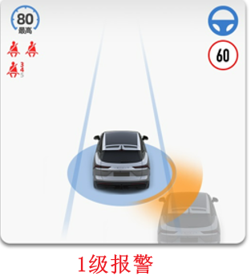 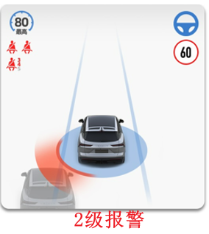 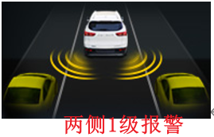 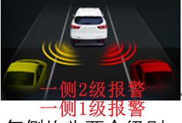 |  |  |  |  | 故障时： "请检查盲区监测系统"，显示时间小于等于5s
盟博科技ADAS
 |  | RCW
 |  | DOW | 1. 结合功能使用场景，用户开门时，视线不在大屏上，所以无需大屏图示显示，而是复用外后视镜的BSD灯+座舱输出报警声音 2.开门预警功能是安全辅助功能。如在开门时(还未打开)存在危险，组合仪表会提示"开门请注意"，并且同时点亮外后视镜的灯。如已打开车门，系统会触发更强烈的报警，如：声音报警+闪烁报警灯。 3.系统激活时，能够探测自车左右侧相邻区域及后方区域内的目标车辆，若自车在开启车门时，存有碰撞风险的目标，则触发DOW报警； 4.系统开启但未激活时，系统可检测目标车辆，但不应向驾驶员发出警告。
 | 泊车辅助 | APA
 |  | AVM |  |  |  |  |  | "请检查全景影像系统"，显示时间小于等于5s； "请检查前、后、左、右摄像头"，显示时间小于等于5s
大屏显示
 | ACC由拨杆实现(ICA集成进ACC) | 功能开关 | 1.用户下拨一次怀挡，ACC功能从关闭到激活，此时前方如有目标被检测到，需要渲染为蓝色； 2.为了方便用户清晰知道ACC打开时与前车的时距，ACC被打开时，显示一次“时距界面”(类似于播放音乐时，调整音量bar，显示后一段时间就消失)，显示时距设置目标，默认为2档，需要有记忆。用户可通过按下方向盘滚轮左右侧按，调节时距(左减右加)。用户停止调整后3s，时距显示消失。 3.ACC状态下的车速可通过方向盘左侧按钮的上下滚动来调节，分为短按和长按两种情况 | 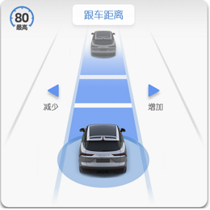 |  |  |  | /
 |  | ACC（带弯道控速ATC）状态显示 | 1.黄色为ACC故障；灰色为ACC非故障和非工作的其他状态；蓝色为ACC工作状态； 2.当处于ACC OVERRIDE模式，驾驶员踩下油门踏板，UI上本车的后侧两排气管需要有喷气显示；可参考赛车类游戏中氮气加速的效果； 3.当没有前车被检测到时，实际表现为定速巡航，用户调节方向盘上“车辆时距”按钮时，会提示“无跟随前车”，以告知用户，且仅显示一次。用户调节车速时，ACC的速度显示值可以被更改； 4.当有前车被检测到时，实际表现为ACC，用户调节方向盘上“车辆时距”按钮时，会根据用户实际输入的加或减，进行与前车时距的调节。用户调节车速时，ACC的速度显示值可以被更改； 5.当且仅当ACC在激活状态，才可操作方向盘的调节车速和调节车距，否则不显示调节的输出。 |  |  |  |  | “请检查自适应巡航系统”，报警声持续3s； “自适应巡航系统已取消”，报警声持续3s； “自适应巡航系统已开启、关闭”，报警声持续3s； “当前条件不足，无法激活”，报警声持续3s； “自适应巡航巡航系统已激活”，报警声持续3s
 |  | ICA |  |  |  |  |  | “请检查系统”，报警声持续3s； “当前条件不足，无法激活”，报警声持续3s； “集成式巡航辅助系统已开启、关闭”，报警声持续3s； “集成式巡航辅助系统降级为车道保持”，报警声持续3s； ”集成式巡航辅助系统降级为自适应巡航“，报警声持续3s
 | TSR默认开启 | TSR | 显示当前交通标识，超出标识限制时发出警告(声光)

